listing
1) ENGLISH ITEM NAME (ex : OOOO machine) | 2)中文名称 | 3) MANUFACTUROR (ex : OOO company) | 4) MODEL NO (ex : abc-123) | 5)Serial number | 6)CN hs code | 7)VN hs code | 8)Material | 9) VOLTAGE (ex : 220V) | 10) CAPACITY (ex :1200KW) | 11) Manufacture date (yyyy-mm-dd) | 12) ORIGIN | 13) NEW or USED | 14) PICTURE (BEFORE PACKING) | 15) PICTURE (NAME PLATE or label) | 16)Quantity | 17)cost(RMB 13%VAT) | 18)cost(USD) | 19)Total cost(USD) | 20)CARTON NO. | 21)CTN QTY | 22)G.W(KGS) | 23)N.W(KGS) | 24)Package Size(CM) | 25)Part size(CM) | 26)应用范围 | 27)是否带电源
solenoid valve | 電磁閥 | SMC CORPORATION | M4E | SYJ5120-5LZ-M5 |  |  | 塑料/铝/电子 | 5V | 5W | 2025.7.5 | JAPAN | NEW |  | 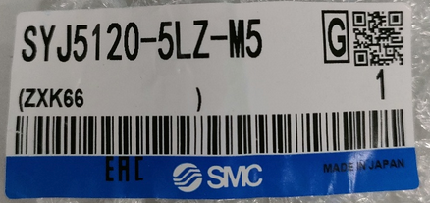 | 2 | 550*1 |  |  | R1 | 1 | 1 | 0.1*1 | 28*18*18 | 12*5*1CM | SMT | NO
air cylinder | 气缸 | SMC CORPORATION | M4E | CU10-10D |  |  | 铝 |  |  | 2025.7.5 | JAPAN | NEW | 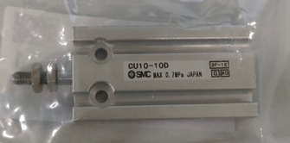 | 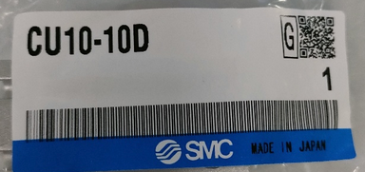 | 2 | 380*1 |  |  |  |  |  | 0.1*1 |  | 7*3*1.5CM | SMT | NO
solenoid valve | 電磁閥 | SMC CORPORATION | M10/20 | ZB0531-K15L-P1-C4K-X164 |  |  | 塑料/铝/电子 | 24V | 5W | 2025.7.5 | JAPAN | NEW | 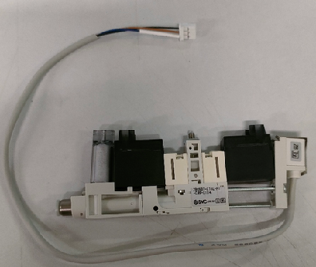 | 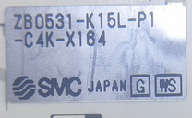 | 3 | 2600*1 |  |  |  |  |  | 0.1*1 |  | 7*3*1.5CM | SMT | NO
cotton filter | 过滤棉 | Shenzhen Daxing general Technology Co., LTD | M10/20 |  |  |  | 海绵 |  |  | 2025.7.20 | China | NEW | 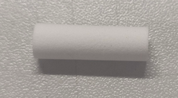 | 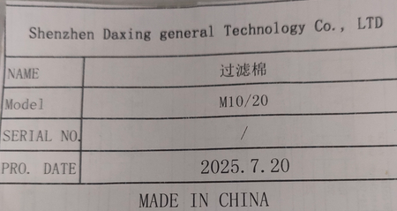 | 80 | 19*1 |  |  |  |  |  | 0.0001*1 |  | 2.5*0.7*0.7 | SMT | NO

